系統図（現状）
 |  |  |  |  |  | 保安器 | J：COM信号 | コンセント

UB点検口MB
 |  | 8F（オーナー様）
 |  |  |  |  |  | 双方向ブースター | VHFアンテナ | 引き込み柱

MDF
 |  |  |  |  |  | 片方向ブースター | UHFアンテナ | 電源ＢＯＸ

 |  |  |  |  |  | 2分配器 | BSアンテナ

8 S P L
 |  |  |  |  |  | 3分配器 | CSアンテナ

点検口
TP
 |  | 7F
 |  |  |  |  |  | 4分配器 | スペアナ測定用T.P

 |  |  |  |  |  | 6分配器 | S.G挿入用 T.P

 |  |  |  |  |  | 8分配器 | 電通ライン

 |  |  |  |  |  | 1分岐器 | ATT | 階段

点検口
 |  | 6F
 |  |  |  |  |  | 2分岐器 | ダミー

 |  |  |  |  |  | 4分岐器 | JJ

 |  |  |  |  |  | 混合分波器 | JJダミー

点検口
 |  | 5F

点検口
 |  | 4F

CATV

点検口
 |  | 3F

点検口
 |  | 2F

MDF
 |  | 1F

地下ピット

 | ※棟内線はS-5C-FB線です

ユニットSW方式 |  |  |  |  | 東京ベイネットワーク株式会社

調査日

FTTH導入調査 |  |  | テレビ共聴設備系統図 | 現状

系統図（改修案）
 |  |  |  |  |  | 保安器 | J：COM信号 | コンセント

UB点検口MB
 |  | 8F（オーナー様）
 |  |  |  |  |  | 双方向ブースター | VHFアンテナ | 引き込み柱

MDF
 |  |  |  |  |  | 片方向ブースター | UHFアンテナ | 電源ＢＯＸ

 |  |  |  |  |  | 2分配器 | BSアンテナ

8 S P L
 |  |  |  |  |  | 3分配器 | CSアンテナ

点検口
 |  | 7F
 |  |  |  |  |  | 4分配器 | スペアナ測定用T.P

 |  |  |  |  |  | 6分配器 | S.G挿入用 T.P

 |  |  |  |  |  | 8分配器 | 電通ライン

 |  |  |  |  |  | 1分岐器 | ATT | 階段

点検口
 |  | 6F
 |  |  |  |  |  | 2分岐器 | ダミー

 |  |  |  |  |  | 4分岐器 | JJ
8 S P L

 |  |  |  |  |  | 混合分波器 | JJダミー

点検口
 |  | 5F

点検口
 |  | 4F

CATV光
8C×1

8 S P L

点検口
 |  | 3F

放送 1件
通信 8件
通信 8件
空き芯
通信 1件
通信 1件
通信 1件
通信 1件
点検口
 |  | 2F

MDF
 |  | 1F

地下ピット

 | ※棟内線はS-5C-FB線です

光配線方式 |  |  |  |  | 東京ベイネットワーク株式会社

調査日

FTTH導入調査 |  |  | テレビ共聴設備系統図 | 改修案

配管ルート
 | 801

風呂上MB

 | 701 | 702 | 703

点検口

 | 601 | 602 | 603

点検口

 | 501 | 502 | 503

点検口

 | 401 | 402 | 403

点検口

 | 301 | 302 | 303

点検口

 | 201 | 202 | 203

引込配管

点検口

 |  |  | テナント

MDF

地下ピット

配管ルート |  |  |  | 東京ベイネットワーク株式会社

調査日

FTTH導入調査

引込図
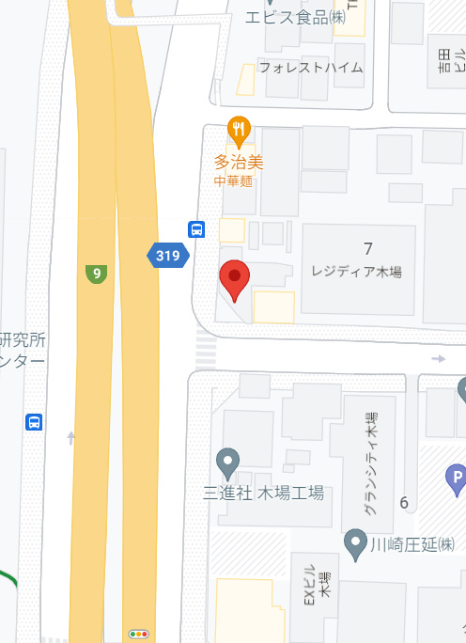

木場
90

藤倉70
木場
89

藤倉70
藤倉69

※既設同軸線は民地上空を通過しております

引込図 | 東京ベイネットワーク株式会社

調査日

FTTH導入調査

専有部調査写真
シティレジデンスA3木場 801号室(オーナー様宅) | №1 | シティレジデンスA3木場 801号室(オーナー様宅) | №2
 | ※黄色は改修工事内容 |  | ※黄色は改修工事内容
 | リビング TEL端子口 |  | UB点検口内メディアボード
 | ※各専有部につきましては |  | 光ローゼット取付位置
 | リビングへ光コンセント設置行う予定です |  | ※光ローゼットは、LANケーブル既設NET
 |  |  | 環境が集約されている、UB点検口内への
 |  |  | 取付が好ましいです。

 | リビング TEL端子口付近 |  | UB点検口内 既存NET環境
 |  |  | ■NTT ONUあり
 |  |  | 現在、ひかり電話使用されております。

TEL端子口

 | TEL端子口 |  | UB点検口内 既存NET環境
 | ■TEL端子口～UB点検口内 |  | ■NEC製 ルーター
 | スチール通線確認 |  | 有線接続にて、各部屋へLAN配線されております

余 白 | UB点検口内 |  | UB点検口内 既存NET環境
 | ■TEL端子口～UB点検口内 |  | ■他社光ローゼットあり
 | スチール通線確認

シティレジデンスA3木場 801号室(オーナー様宅) | №3 | シティレジデンスA3木場 801号室(オーナー様宅) | №4
 | ※黄色は改修工事内容 |  | ※黄色は改修工事内容
 | UB点検口内
 | ■7F点検口行きの呼び線引き合い確認

